留意点・入力例
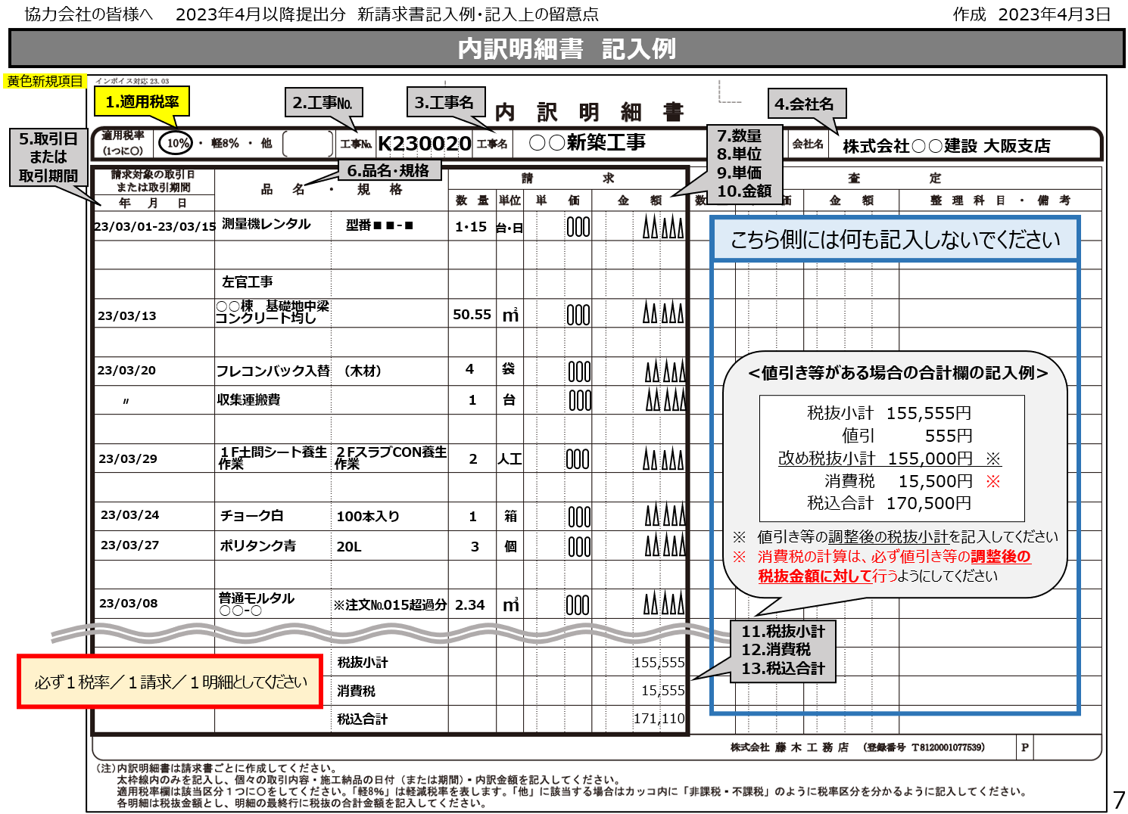
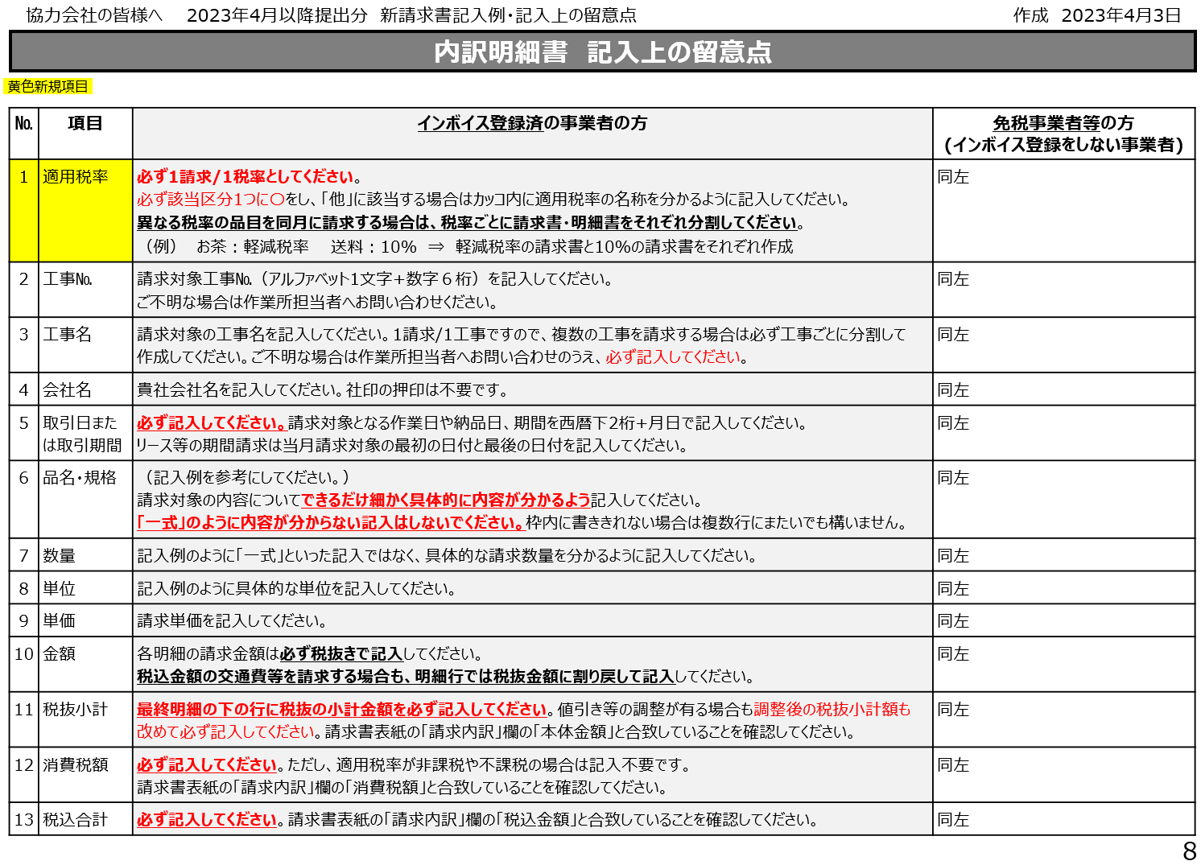
インボイス対応23.03 エクセルver.01

【当内訳明細書エクセルの説明】
・当内訳明細書エクセルは23/4以降提出分よりご利用いただける明細書です。23/10開始のインボイス制度を意識した書式となっています
・紙面販売版をエクセルに変換したものであり、内容は紙面版と同じです
・今まで紙面版に手書きで明細書を作成されていた協力会社様は、今後はなるべくこちらのエクセルにて作成をしていただくようお願いいたします

【ご利用方法】
・「１ページ印刷用」と「複数ページ印刷用（10ページ）」シートをそれぞれご用意しています
・いずれのシートも１請求/１工事/１シートとしてご利用ください
・複数の工事を作成する場合や１工事が10ページでおさまらない場合はシートをコピーしてご利用ください
・「複数ページ印刷用（10ページ）」では、お使いのPCやコピー機等により印刷範囲がズレることがありますので、必ず印刷前に印刷範囲のご確認をお願いします
・「複数ページ印刷用（10ページ）」の初期設定は10ページ全体を印刷指定していますので、必ず印刷前に印刷ページ数をご指定ください
・各シートは編集に制限をかけていますが、セルの書式設定は変更可能ですので、「文字サイズ」は適宜変更可能です
・色付きセルとなっていますが、印刷時には白黒となります
・色付きセル部分に入力をお願いします（濃い色は必須項目です）
・セルを選択すると入力上の留意点が表示されます
・下記記入例・留意点をご参照ください

１ページ印刷用
色付きセルのみ入力してください。
（印刷時には白黒になります）
色の濃い部分は必須項目です
１ページ印刷用です。
インボイス対応23.03 エクセルver.01
内 訳 明 細 書
適用税率 | 工事№ | 工事名 |  |  |  |  | 会社名

請求対象の取引日 または取引期間 | 品 名 ・ 規 格 | 請 求 |  |  |  | 査 定
 |  | 数 量 | 単位 | 単 価 | 金 額 | 数 量 | 単 価 | 金 額 | 整 理 科 目 ・ 備 考
年 月 日
 |  |  |  |  |  |  |  |  |  |  | 税率区分 | 主な具体例 | 説明
 |  |  |  |  |  |  |  |  |  |  | 10％ |  | 23/10時点での標準税率です
 |  |  |  |  |  |  |  |  |  |  | 軽8％ | お茶代、飲料水代、コーヒー代、弁当代、塩飴、定期購読新聞代 | 23/10時点での軽減税率です
 |  |  |  |  |  |  |  |  |  |  | 非課税 | 収入印紙代、謄本取得費用、保険料、土地代、郵便切手、消火器リサイクルシール | 政策的配慮等により消費税がかからない取引です
 |  |  |  |  |  |  |  |  |  |  | 不課税 | 一部の損害賠償金/違約金、軽油引取税 | 消費税課税の要件を満たさない取引です

 |  |  |  |  |  |  |  |  | 株式会社 藤 木 工 務 店 （登録番号 T8120001077539） | P

（注） 内訳明細書は請求書ごとに作成してください。太枠線内のみを記入し、個々の取引内容・施工納品の日付（または期間）・内訳金額を記入してください。
適用税率欄は該当区分１つを選択してください。「軽8％」は軽減税率を表します。各明細は税抜金額とし、明細の最終行に税抜の合計金額を記入してください。

複数ページ印刷用
色付きセルのみ入力してください。
（印刷時には白黒になります）
色の濃い部分は必須項目です
10ページあります。印刷時は印刷範囲と枚数を必ず調整してください。
インボイス対応23.03 エクセルver.01
内 訳 明 細 書
適用税率 | 工事№ | 工事名 |  |  |  |  | 会社名

請求対象の取引日 または取引期間 | 品 名 ・ 規 格 | 請 求 |  |  |  | 査 定
 |  | 数 量 | 単位 | 単 価 | 金 額 | 数 量 | 単 価 | 金 額 | 整 理 科 目 ・ 備 考
年 月 日
 |  |  |  |  |  |  |  |  |  |  |  | 税率区分 | 主な具体例 | 説明
 |  |  |  |  |  |  |  |  |  |  |  | 10％ |  | 23/10時点での標準税率です
 |  |  |  |  |  |  |  |  |  |  |  | 軽8％ | お茶代、飲料水代、コーヒー代、弁当代、塩飴、定期購読新聞代 | 23/10時点での軽減税率です
 |  |  |  |  |  |  |  |  |  |  |  | 非課税 | 収入印紙代、謄本取得費用、保険料、土地代、郵便切手、消火器リサイクルシール | 政策的配慮等により消費税がかからない取引です
 |  |  |  |  |  |  |  |  |  |  |  | 不課税 | 一部の損害賠償金/違約金、軽油引取税 | 消費税課税の要件を満たさない取引です

 |  |  |  |  |  |  |  |  | 株式会社 藤 木 工 務 店 （登録番号 T8120001077539） | P | 1

（注） 内訳明細書は請求書ごとに作成してください。太枠線内のみを記入し、個々の取引内容・施工納品の日付（または期間）・内訳金額を記入してください。
適用税率欄は該当区分１つを選択してください。「軽8％」は軽減税率を表します。各明細は税抜金額とし、明細の最終行に税抜の合計金額を記入してください。

請求対象の取引日 または取引期間 | 品 名 ・ 規 格 | 請 求 |  |  |  | 査 定
 |  | 数 量 | 単位 | 単 価 | 金 額 | 数 量 | 単 価 | 金 額 | 整 理 科 目 ・ 備 考
年 月 日
 |  |  |  |  |  |  |  |  |  |  |  | 税率区分 | 主な具体例 | 説明
 |  |  |  |  |  |  |  |  |  |  |  | 10％ |  | 23/10時点での標準税率です
 |  |  |  |  |  |  |  |  |  |  |  | 軽8％ | お茶代、飲料水代、コーヒー代、弁当代、塩飴、定期購読新聞代 | 23/10時点での軽減税率です
 |  |  |  |  |  |  |  |  |  |  |  | 非課税 | 収入印紙代、謄本取得費用、保険料、土地代、郵便切手、消火器リサイクルシール | 政策的配慮等により消費税がかからない取引です
 |  |  |  |  |  |  |  |  |  |  |  | 不課税 | 一部の損害賠償金/違約金、軽油引取税 | 消費税課税の要件を満たさない取引です

 |  |  |  |  |  |  |  |  | 株式会社 藤 木 工 務 店 （登録番号 T8120001077539） | P | 2

（注） 内訳明細書は請求書ごとに作成してください。太枠線内のみを記入し、個々の取引内容・施工納品の日付（または期間）・内訳金額を記入してください。
適用税率欄は該当区分１つを選択してください。「軽8％」は軽減税率を表します。各明細は税抜金額とし、明細の最終行に税抜の合計金額を記入してください。

請求対象の取引日 または取引期間 | 品 名 ・ 規 格 | 請 求 |  |  |  | 査 定
 |  | 数 量 | 単位 | 単 価 | 金 額 | 数 量 | 単 価 | 金 額 | 整 理 科 目 ・ 備 考
年 月 日
 |  |  |  |  |  |  |  |  |  |  |  | 税率区分 | 主な具体例 | 説明
 |  |  |  |  |  |  |  |  |  |  |  | 10％ |  | 23/10時点での標準税率です
 |  |  |  |  |  |  |  |  |  |  |  | 軽8％ | お茶代、飲料水代、コーヒー代、弁当代、塩飴、定期購読新聞代 | 23/10時点での軽減税率です
 |  |  |  |  |  |  |  |  |  |  |  | 非課税 | 収入印紙代、謄本取得費用、保険料、土地代、郵便切手、消火器リサイクルシール | 政策的配慮等により消費税がかからない取引です
 |  |  |  |  |  |  |  |  |  |  |  | 不課税 | 一部の損害賠償金/違約金、軽油引取税 | 消費税課税の要件を満たさない取引です

 |  |  |  |  |  |  |  |  | 株式会社 藤 木 工 務 店 （登録番号 T8120001077539） | P | 3

（注） 内訳明細書は請求書ごとに作成してください。太枠線内のみを記入し、個々の取引内容・施工納品の日付（または期間）・内訳金額を記入してください。
適用税率欄は該当区分１つを選択してください。「軽8％」は軽減税率を表します。各明細は税抜金額とし、明細の最終行に税抜の合計金額を記入してください。

請求対象の取引日 または取引期間 | 品 名 ・ 規 格 | 請 求 |  |  |  | 査 定
 |  | 数 量 | 単位 | 単 価 | 金 額 | 数 量 | 単 価 | 金 額 | 整 理 科 目 ・ 備 考
年 月 日
 |  |  |  |  |  |  |  |  |  |  |  | 税率区分 | 主な具体例 | 説明
 |  |  |  |  |  |  |  |  |  |  |  | 10％ |  | 23/10時点での標準税率です
 |  |  |  |  |  |  |  |  |  |  |  | 軽8％ | お茶代、飲料水代、コーヒー代、弁当代、塩飴、定期購読新聞代 | 23/10時点での軽減税率です
 |  |  |  |  |  |  |  |  |  |  |  | 非課税 | 収入印紙代、謄本取得費用、保険料、土地代、郵便切手、消火器リサイクルシール | 政策的配慮等により消費税がかからない取引です
 |  |  |  |  |  |  |  |  |  |  |  | 不課税 | 一部の損害賠償金/違約金、軽油引取税 | 消費税課税の要件を満たさない取引です

 |  |  |  |  |  |  |  |  | 株式会社 藤 木 工 務 店 （登録番号 T8120001077539） | P | 4

（注） 内訳明細書は請求書ごとに作成してください。太枠線内のみを記入し、個々の取引内容・施工納品の日付（または期間）・内訳金額を記入してください。
適用税率欄は該当区分１つを選択してください。「軽8％」は軽減税率を表します。各明細は税抜金額とし、明細の最終行に税抜の合計金額を記入してください。

請求対象の取引日 または取引期間 | 品 名 ・ 規 格 | 請 求 |  |  |  | 査 定
 |  | 数 量 | 単位 | 単 価 | 金 額 | 数 量 | 単 価 | 金 額 | 整 理 科 目 ・ 備 考
年 月 日
 |  |  |  |  |  |  |  |  |  |  |  | 税率区分 | 主な具体例 | 説明
 |  |  |  |  |  |  |  |  |  |  |  | 10％ |  | 23/10時点での標準税率です
 |  |  |  |  |  |  |  |  |  |  |  | 軽8％ | お茶代、飲料水代、コーヒー代、弁当代、塩飴、定期購読新聞代 | 23/10時点での軽減税率です
 |  |  |  |  |  |  |  |  |  |  |  | 非課税 | 収入印紙代、謄本取得費用、保険料、土地代、郵便切手、消火器リサイクルシール | 政策的配慮等により消費税がかからない取引です
 |  |  |  |  |  |  |  |  |  |  |  | 不課税 | 一部の損害賠償金/違約金、軽油引取税 | 消費税課税の要件を満たさない取引です

 |  |  |  |  |  |  |  |  | 株式会社 藤 木 工 務 店 （登録番号 T8120001077539） | P | 5

（注） 内訳明細書は請求書ごとに作成してください。太枠線内のみを記入し、個々の取引内容・施工納品の日付（または期間）・内訳金額を記入してください。
適用税率欄は該当区分１つを選択してください。「軽8％」は軽減税率を表します。各明細は税抜金額とし、明細の最終行に税抜の合計金額を記入してください。

請求対象の取引日 または取引期間 | 品 名 ・ 規 格 | 請 求 |  |  |  | 査 定
 |  | 数 量 | 単位 | 単 価 | 金 額 | 数 量 | 単 価 | 金 額 | 整 理 科 目 ・ 備 考
年 月 日
 |  |  |  |  |  |  |  |  |  |  |  | 税率区分 | 主な具体例 | 説明
 |  |  |  |  |  |  |  |  |  |  |  | 10％ |  | 23/10時点での標準税率です
 |  |  |  |  |  |  |  |  |  |  |  | 軽8％ | お茶代、飲料水代、コーヒー代、弁当代、塩飴、定期購読新聞代 | 23/10時点での軽減税率です
 |  |  |  |  |  |  |  |  |  |  |  | 非課税 | 収入印紙代、謄本取得費用、保険料、土地代、郵便切手、消火器リサイクルシール | 政策的配慮等により消費税がかからない取引です
 |  |  |  |  |  |  |  |  |  |  |  | 不課税 | 一部の損害賠償金/違約金、軽油引取税 | 消費税課税の要件を満たさない取引です

 |  |  |  |  |  |  |  |  | 株式会社 藤 木 工 務 店 （登録番号 T8120001077539） | P | 6

（注） 内訳明細書は請求書ごとに作成してください。太枠線内のみを記入し、個々の取引内容・施工納品の日付（または期間）・内訳金額を記入してください。
適用税率欄は該当区分１つを選択してください。「軽8％」は軽減税率を表します。各明細は税抜金額とし、明細の最終行に税抜の合計金額を記入してください。

請求対象の取引日 または取引期間 | 品 名 ・ 規 格 | 請 求 |  |  |  | 査 定
 |  | 数 量 | 単位 | 単 価 | 金 額 | 数 量 | 単 価 | 金 額 | 整 理 科 目 ・ 備 考
年 月 日
 |  |  |  |  |  |  |  |  |  |  |  | 税率区分 | 主な具体例 | 説明
 |  |  |  |  |  |  |  |  |  |  |  | 10％ |  | 23/10時点での標準税率です
 |  |  |  |  |  |  |  |  |  |  |  | 軽8％ | お茶代、飲料水代、コーヒー代、弁当代、塩飴、定期購読新聞代 | 23/10時点での軽減税率です
 |  |  |  |  |  |  |  |  |  |  |  | 非課税 | 収入印紙代、謄本取得費用、保険料、土地代、郵便切手、消火器リサイクルシール | 政策的配慮等により消費税がかからない取引です
 |  |  |  |  |  |  |  |  |  |  |  | 不課税 | 一部の損害賠償金/違約金、軽油引取税 | 消費税課税の要件を満たさない取引です

 |  |  |  |  |  |  |  |  | 株式会社 藤 木 工 務 店 （登録番号 T8120001077539） | P | 7

（注） 内訳明細書は請求書ごとに作成してください。太枠線内のみを記入し、個々の取引内容・施工納品の日付（または期間）・内訳金額を記入してください。
適用税率欄は該当区分１つを選択してください。「軽8％」は軽減税率を表します。各明細は税抜金額とし、明細の最終行に税抜の合計金額を記入してください。

請求対象の取引日 または取引期間 | 品 名 ・ 規 格 | 請 求 |  |  |  | 査 定
 |  | 数 量 | 単位 | 単 価 | 金 額 | 数 量 | 単 価 | 金 額 | 整 理 科 目 ・ 備 考
年 月 日
 |  |  |  |  |  |  |  |  |  |  |  | 税率区分 | 主な具体例 | 説明
 |  |  |  |  |  |  |  |  |  |  |  | 10％ |  | 23/10時点での標準税率です
 |  |  |  |  |  |  |  |  |  |  |  | 軽8％ | お茶代、飲料水代、コーヒー代、弁当代、塩飴、定期購読新聞代 | 23/10時点での軽減税率です
 |  |  |  |  |  |  |  |  |  |  |  | 非課税 | 収入印紙代、謄本取得費用、保険料、土地代、郵便切手、消火器リサイクルシール | 政策的配慮等により消費税がかからない取引です
 |  |  |  |  |  |  |  |  |  |  |  | 不課税 | 一部の損害賠償金/違約金、軽油引取税 | 消費税課税の要件を満たさない取引です

 |  |  |  |  |  |  |  |  | 株式会社 藤 木 工 務 店 （登録番号 T8120001077539） | P | 8

（注） 内訳明細書は請求書ごとに作成してください。太枠線内のみを記入し、個々の取引内容・施工納品の日付（または期間）・内訳金額を記入してください。
適用税率欄は該当区分１つを選択してください。「軽8％」は軽減税率を表します。各明細は税抜金額とし、明細の最終行に税抜の合計金額を記入してください。

請求対象の取引日 または取引期間 | 品 名 ・ 規 格 | 請 求 |  |  |  | 査 定
 |  | 数 量 | 単位 | 単 価 | 金 額 | 数 量 | 単 価 | 金 額 | 整 理 科 目 ・ 備 考
年 月 日
 |  |  |  |  |  |  |  |  |  |  |  | 税率区分 | 主な具体例 | 説明
 |  |  |  |  |  |  |  |  |  |  |  | 10％ |  | 23/10時点での標準税率です
 |  |  |  |  |  |  |  |  |  |  |  | 軽8％ | お茶代、飲料水代、コーヒー代、弁当代、塩飴、定期購読新聞代 | 23/10時点での軽減税率です
 |  |  |  |  |  |  |  |  |  |  |  | 非課税 | 収入印紙代、謄本取得費用、保険料、土地代、郵便切手、消火器リサイクルシール | 政策的配慮等により消費税がかからない取引です
 |  |  |  |  |  |  |  |  |  |  |  | 不課税 | 一部の損害賠償金/違約金、軽油引取税 | 消費税課税の要件を満たさない取引です

 |  |  |  |  |  |  |  |  | 株式会社 藤 木 工 務 店 （登録番号 T8120001077539） | P | 9

（注） 内訳明細書は請求書ごとに作成してください。太枠線内のみを記入し、個々の取引内容・施工納品の日付（または期間）・内訳金額を記入してください。
適用税率欄は該当区分１つを選択してください。「軽8％」は軽減税率を表します。各明細は税抜金額とし、明細の最終行に税抜の合計金額を記入してください。

請求対象の取引日 または取引期間 | 品 名 ・ 規 格 | 請 求 |  |  |  | 査 定
 |  | 数 量 | 単位 | 単 価 | 金 額 | 数 量 | 単 価 | 金 額 | 整 理 科 目 ・ 備 考
年 月 日
 |  |  |  |  |  |  |  |  |  |  |  | 税率区分 | 主な具体例 | 説明
 |  |  |  |  |  |  |  |  |  |  |  | 10％ |  | 23/10時点での標準税率です
 |  |  |  |  |  |  |  |  |  |  |  | 軽8％ | お茶代、飲料水代、コーヒー代、弁当代、塩飴、定期購読新聞代 | 23/10時点での軽減税率です
 |  |  |  |  |  |  |  |  |  |  |  | 非課税 | 収入印紙代、謄本取得費用、保険料、土地代、郵便切手、消火器リサイクルシール | 政策的配慮等により消費税がかからない取引です
 |  |  |  |  |  |  |  |  |  |  |  | 不課税 | 一部の損害賠償金/違約金、軽油引取税 | 消費税課税の要件を満たさない取引です

 |  |  |  |  |  |  |  |  | 株式会社 藤 木 工 務 店 （登録番号 T8120001077539） | P | 10

（注） 内訳明細書は請求書ごとに作成してください。太枠線内のみを記入し、個々の取引内容・施工納品の日付（または期間）・内訳金額を記入してください。
適用税率欄は該当区分１つを選択してください。「軽8％」は軽減税率を表します。各明細は税抜金額とし、明細の最終行に税抜の合計金額を記入してください。

